상품제안서
엠보극세사 삼면쿠션담요 | 상품코드: S22195

 |  |  |  |  |  |  | 02-713-8555 | www.synergygift.co.kr
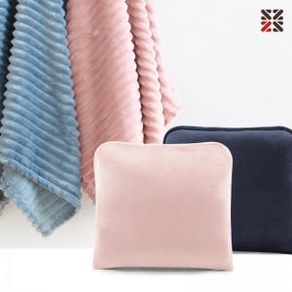

【상세/제작정보】 | <p><span style="font-size: 12pt;">차콜,베이지 단종</span>&nbsp;</p>

【인쇄/포장옵션】 | 실크, 담요실크1도 / 포장불가능

【공급단가】 | 수량 | 30~ | 100~ | 500~ | 1,000~ | 3,000~
*VAT별도 | 단가 | 8,840원 | 8,360원 | 7,850원 | 7,700원 | 7,550원

【상품 URL】 | https://www.synergygift.co.kr:443/src/goods_detail.php?gdno=22195

